상품제안서
[샘소나이트]TUMI ALPHA SLIM SOLUTIONS BR PEWTER(026177PW2) | 상품코드: F14997

 |  |  |  |  |  |  | 02-412-0044 | www.easy1.co.kr
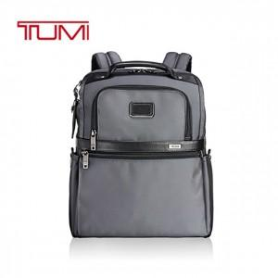

【상세/제작정보】 | 어떠한 의상에도 잘어울리는 데일리한 심플하고 실용적인 백팩

【인쇄/포장옵션】 | / 별도문의

【공급단가】 | 수량 | 10~ | 50~ | 100~ | 300~ | 500~
*VAT별도 | 단가 | 438,750원 | 422,500원 | 406,250원 | 390,000원 | 380,250원

【상품 URL】 | https://easy1.co.kr:443/src/goods_detail.php?gdno=14997

